Sheet3
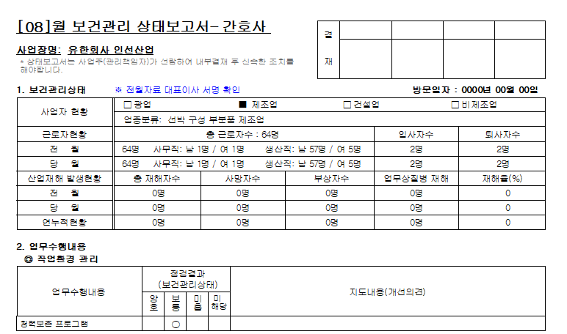

* 표시되어 있는 부분 삭제하고 문구 위치 수정 부탁드립니다.

